別図表11
別図表11 公的統計の整備に関する経費の全体像（平成27年度～30年度）
 |  |  |  |  |  |  |  |  | (単位：億円)
区分 |  | 平成27年度 |  | 28年度 |  | 29年度 |  | 30年度
統計事業に係る予算（当初予算） |  | 915 | (82.8%) | 325 | (61.9%) | 272 | (58.9%) | 339 | (63.3%)
 | 統計調査 | 882 | (79.9%) | 289 | (55.0%) | 236 | (50.9%) | 312 | (58.2%)
 | 統計関連事業 | 32 | (2.9%) | 36 | (6.8%) | 36 | (7.9%) | 27 | (5.0%)
統計専任職員に係る人件費等 |  | 97 | (8.8%) | 97 | (18.6%) | 98 | (21.1%) | 97 | (18.1%)
統計センターに係る経費 |  | 91 | (8.2%) | 102 | (19.4%) | 92 | (19.9%) | 98 | (18.4%)
 | 人件費 | 60 | (5.4%) | 59 | (11.2%) | 60 | (13.0%) | 61 | (11.4%)
 | その他 | 31 | (2.8%) | 43 | (8.1%) | 31 | (6.8%) | 37 | (7.0%)
計 |  | 1104 | (100.0%) | 525 | (100.0%) | 463 | (100.0%) | 535 | (100.0%)

統計従事職員に係る給与等(試算) |  | 128 |  | 127 |  | 128 |  | 131
 | 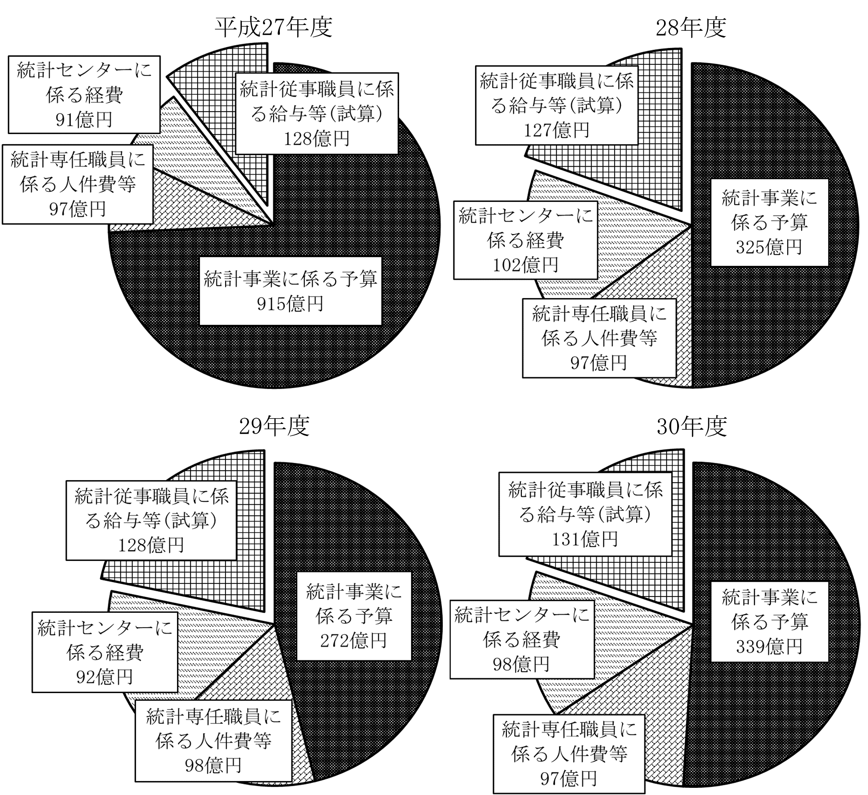
注(1) 政府統計共同利用システムの運用管理等に係る経費は統計関連事業及び統計センターに係る経費の両方に該当するが、
当該経費は国から統計センターに支払われたのち統計センターにおいて執行されることを踏まえて、本図表では「統計
関連事業」欄には計上せず、「統計センターに係る経費」欄のみに計上している。
注(2) 基幹統計調査及び一般統計調査に係る経費は「統計調査」欄に、加工統計に係る経費は「統計関連事業」欄にそれぞ
れ計上している。業務統計は業務上入手可能な情報を集計等して作成されるものであるため、業務統計に係る経費は限
定的であることから、ここでは考慮していない。
注(3) 本図表において、公的統計の整備に関する経費の全体像を示すに当たり、予算額を積み上げて集計した「統計事業に
係る予算」「統計専任職員に係る人件費等」及び「統計センターに係る経費」と、会計検査院において試算した「統計
従事職員に係る給与等」は単純に合計できないことから、欄を分けて記載している。

